3_Scatter_Plot
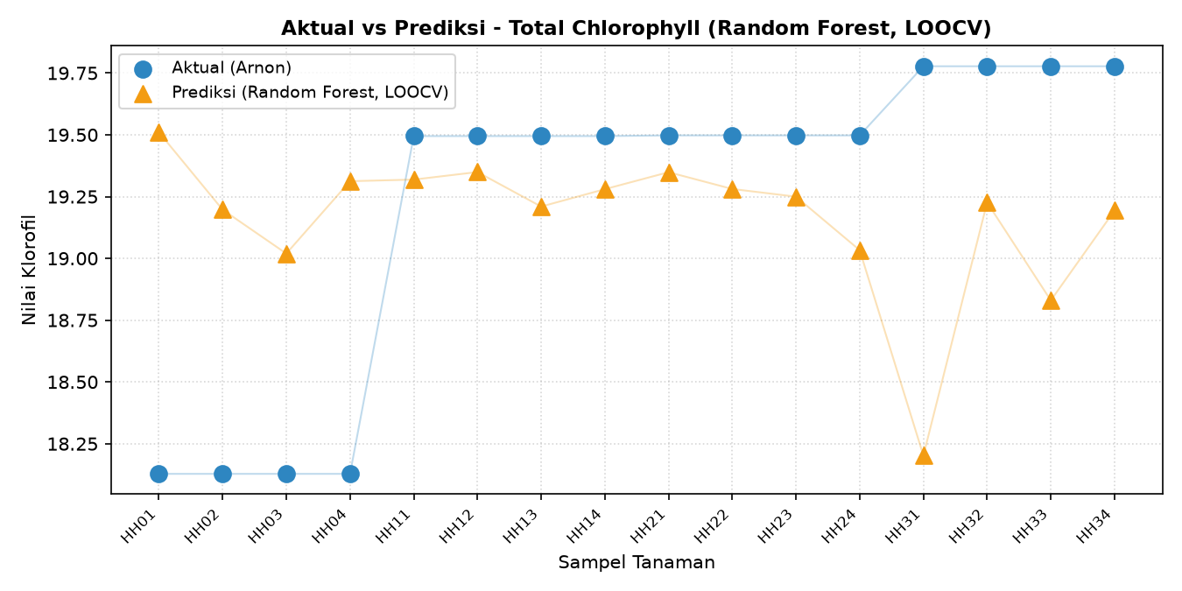
VISUALISASI AKTUAL (ARNON) VS PREDIKSI (RANDOM FOREST, LOOCV)

Klorofil_A
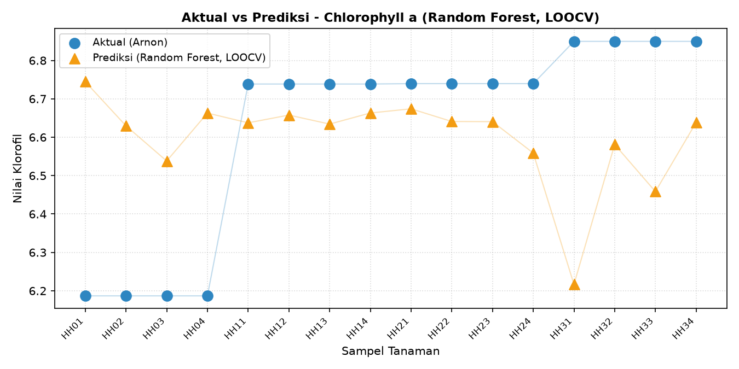

Klorofil_B
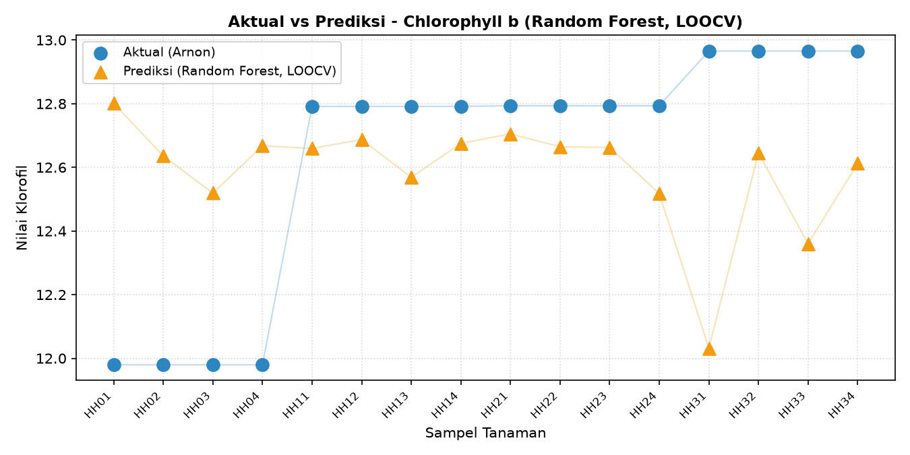

Total_Klorofil

